Page 16
Titre | PAGE 16 - ÉVOLUTION DES DÉPENSES ALLOUÉES AUX SOCIAL BONDS DE L'UNÉDIC
Source : | Unédic
Note : | *(ATI, ARE Mayotte, fin de droits, congés non payés)
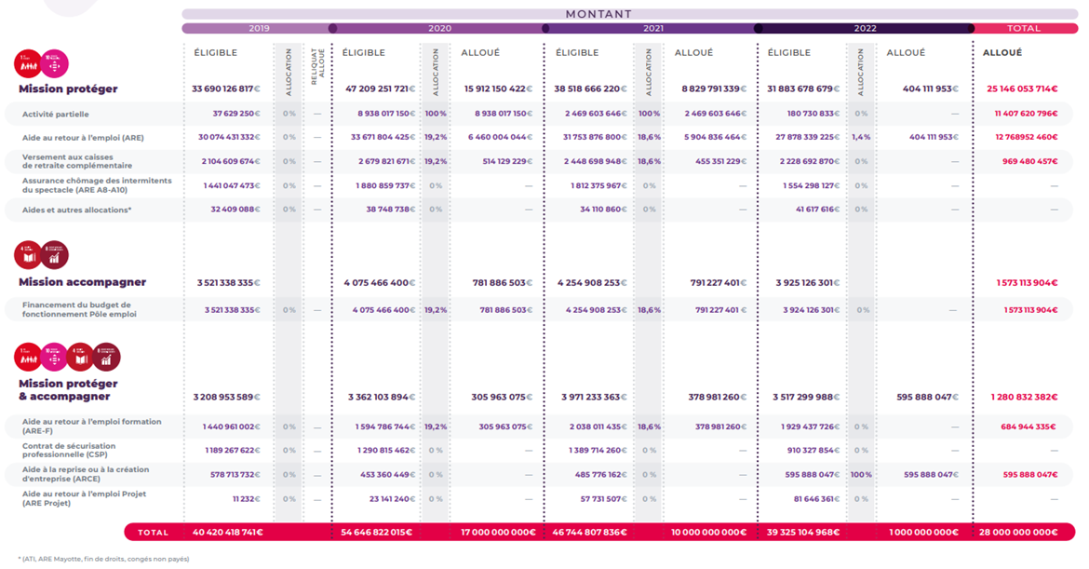
 |  |  |  |  |  |  |  |  |  |  |  |  |  |  |  |  | Graphique du précédent rapport d'allocation et d'impact

 | Mission | Objectif de développement durable | Dépense | Montant
 |  |  |  | 2020 |  |  | 2021 |  |  | 2022 |  |  | 2023 |  |  | Total
 |  |  |  | Éligible | Allocation | Financement Social Bonds | Éligible | Allocation | Financement Social Bonds | Éligible | Allocation | Financement Social Bonds | Éligible | Allocation | Financement Social Bonds | Financement Social Bonds
 | Protéger |  | Activité partielle | 8,938,017,150 € | 100% | 8,938,017,150 € | 2,469,603,646 € | 100% | 2,469,603,646 € | 180,730,833 € | 0% | - | 94,519,539 € |  | - | 11,407,620,796 €
 |  |  | Aide au retour à l’emploi (ARE) | 33,671,804,425 € | 19.20% | 6,460,004,044 € | 31,753,876,800 € | 18.60% | 5,904,836,464 € | 27,878,339,225 € | 1.40% | 404,111,953 € | 29,294,993,416 € |  | - | 12,768,952,460 €
 |  |  | Versement aux caisses de retraite complémentaire | 2,679,821,671 € | 19.20% | 514,129,229 € | 2,448,698,948 € | 18.60% | 455,351,229 € | 2,228,692,879 € | 0.00% | - | 2,397,547,004 € |  | - | 969,480,458 €
 |  |  | Assurance chômage des intermittents du spectacle (ARE A8-A10) | 1,880,859,737 € | 0% | - | 1,812,375,967 € | 0% | - | 1,554,298,127 € | 0% | - | 1,704,078,609 € |  | - | -
 |  |  | Aide et autres allocations* | 38,748,738 € | 0% | - | 34,110,860 € | 0% | - | 41,617,616 € | 0% | - | 51,555,497 € |  | - | -
 | Accompagner |  | Mission Protéger | 47,209,251,721 € |  | 15,912,150,422 € | 38,518,666,220 € |  | 8,829,791,339 € | 31,883,678,679 € |  | 404,111,953 € | 33,542,694,065 € |  |  | 25,146,053,714 €
 |  |  | Financement du budget de fonctionnement de Pôle emploi | 4,075,466,400 € | 19.20% | 781,886,503 € | 4,254,908,253 € | 18.60% | 791,227,401 € | 3,924,126,301 € | 0.00% | - | 4,333,751,755 € |  | - | 1,573,113,904 €

 | Protéger et Accompagner |  | Mission Accompagner | 4,075,466,400 € |  | 781,886,503 € | 4,254,908,253 € |  | 791,227,401 € | 3,924,126,301 € |  | - | 4,333,751,755 € |  |  | 1,573,113,904 €
 |  |  | Aide au retour à l’emploi formation (AREF) | 1,594,786,744 € | 19.20% | 305,963,075 € | 2,038,011,435 € | 18.60% | 378,981,260 € | 1,929,437,726 € | 0.00% | - | 1,886,168,461 € |  | - | 684,944,335 €
 |  |  | Contrat de sécurisation professionnelle (CSP) | 1,290,815,462 € | 0% | - | 1,389,714,260 € | 0% | - | 910,327,854 € | 0% | - | 1,231,316,183 € | 81.20% | 1,000,000,000 € | 1,000,000,000 €
 |  |  | Aide à la reprise ou à la création d'entreprise (ARCE) | 453,360,449 € | 0% | - | 485,776,162 € | 0% | - | 595,888,047 € | 100% | 595,888,047 € | 622,817,731 € |  | - | 595,888,047 €
 |  |  | Aide au retour à l’emploi Projet (ARE Projet) | 23,141,240 € | 0% | - | 57,731,507 € | 0% | - | 81,646,361 € | 0% | - | 97,238,085 € |  | - | -
 |  |  | Mission Protéger et Accompagner | 3,362,103,894 € |  | 305,963,075 € | 3,971,233,363 € |  | 378,981,260 € | 3,517,299,988 € |  | 595,888,047 € | 3,837,540,459 € |  | 1,000,000,000 € | 2,280,832,382 €
 | Total |  |  | 54,646,822,015 € |  | 17,000,000,000 € | 46,744,807,836 € |  | 10,000,000,000 € | 39,325,104,968 € |  | 1,000,000,000 € | 41,713,986,280 € |  | 1,000,000,000 € | 29,000,000,000 €

Page 19
Titre | PAGE 19 - AUGMENTATION DU NOMBRE DE DÉFAILLANCES D’ENTREPRISES APRÈS LA CRISE COVID-19
Source : | Insee | Défaillances d’entreprises
Champ : | France entière.
Note : | données révisées par l’Insee, données corrigées des variations saisonnières et des jours ouvrables (CVS – CJO). Les défaillances d’entreprises sont en fait des défaillances d’unités légales.
Lecture : | entre décembre 2021 et décembre 2023, 2 890 entreprises ont été déclarées en défaillance.

Défaillances d'entreprises
 | Défaillances d'entreprises
 | Mois | Nombre de défaillances
 | Jan-13 | 5,071
 | Feb-13 | 4,993
 | Mar-13 | 5,112
 | Apr-13 | 5,349
 | May-13 | 5,302
 | Jun-13 | 5,322
 | Jul-13 | 5,294
 | Aug-13 | 5,201
 | Sep-13 | 5,357
 | Oct-13 | 5,354
 | Nov-13 | 5,293
 | Dec-13 | 5,409
 | Jan-14 | 5,167
 | Feb-14 | 5,630
 | Mar-14 | 5,128
 | Apr-14 | 5,430
 | May-14 | 5,045
 | Jun-14 | 5,438
 | Jul-14 | 5,497
 | Aug-14 | 5,336
 | Sep-14 | 5,250
 | Oct-14 | 5,266
 | Nov-14 | 5,318
 | Dec-14 | 4,311
 | Jan-15 | 5,750
 | Feb-15 | 5,546
 | Mar-15 | 5,944
 | Apr-15 | 5,483
 | May-15 | 4,017
 | Jun-15 | 5,761
 | Jul-15 | 5,228
 | Aug-15 | 4,948
 | Sep-15 | 5,332
 | Oct-15 | 4,722
 | Nov-15 | 5,194
 | Dec-15 | 5,005
 | Jan-16 | 5,278
 | Feb-16 | 4,924
 | Mar-16 | 5,163
 | Apr-16 | 4,887
 | May-16 | 4,939
 | Jun-16 | 4,944
 | Jul-16 | 4,840
 | Aug-16 | 4,706
 | Sep-16 | 4,717
 | Oct-16 | 4,794
 | Nov-16 | 4,911
 | Dec-16 | 4,005
 | Jan-17 | 4,623
 | Feb-17 | 4,696
 | Mar-17 | 4,828
 | Apr-17 | 4,615
 | May-17 | 4,929
 | Jun-17 | 4,510
 | Jul-17 | 4,606
 | Aug-17 | 4,625
 | Sep-17 | 4,313
 | Oct-17 | 4,360
 | Nov-17 | 4,269
 | Dec-17 | 4,456
 | Jan-18 | 4173
 | Feb-18 | 4476
 | Mar-18 | 4488
 | Apr-18 | 4577
 | May-18 | 4618
 | Jun-18 | 4538
 | Jul-18 | 4422
 | Aug-18 | 4773
 | Sep-18 | 4764
 | Oct-18 | 4632
 | Nov-18 | 4224
 | Dec-18 | 4484
 | Jan-19 | 4577
 | Feb-19 | 4498
 | Mar-19 | 4551
 | Apr-19 | 4505
 | May-19 | 4262
 | Jun-19 | 4468
 | Jul-19 | 4177
 | Aug-19 | 4072
 | Sep-19 | 4124
 | Oct-19 | 4067
 | Nov-19 | 4258
 | Dec-19 | 3966
 | Jan-20 | 3398
 | Feb-20 | 3749
 | Mar-20 | 2425
 | Apr-20 | 1389
 | May-20 | 1728
 | Jun-20 | 2678
 | Jul-20 | 2777
 | Aug-20 | 3517
 | Sep-20 | 2521
 | Oct-20 | 2374
 | Nov-20 | 2307
 | Dec-20 | 2214
 | Jan-21 | 2326
 | Feb-21 | 1998
 | Mar-21 | 2149
 | Apr-21 | 2077
 | May-21 | 2275
 | Jun-21 | 2124
 | Jul-21 | 2076
 | Aug-21 | 3376
 | Sep-21 | 2067
 | Oct-21 | 2275
 | Nov-21 | 2357
 | Dec-21 | 2477
 | Jan-22 | 2699
 | Feb-22 | 3012
 | Mar-22 | 3134
 | Apr-22 | 3360
 | May-22 | 2996
 | Jun-22 | 3429
 | Jul-22 | 3648
 | Aug-22 | 4026
 | Sep-22 | 3773
 | Oct-22 | 3746
 | Nov-22 | 3901
 | Dec-22 | 3573
 | Jan-23 | 4226
 | Feb-23 | 4282
 | Mar-23 | 4534
 | Apr-23 | 4643
 | May-23 | 4775
 | Jun-23 | 4453
 | Jul-23 | 4717
 | Aug-23 | 4440
 | Sep-23 | 4953
 | Oct-23 | 5153
 | Nov-23 | 5239
 | Dec-23 | 5367

